Plan1
FICHA TÉCNICA BD 6046 BABYDOLL ALÇA PEACH SKIN LIVING AD.
DESCRIÇÃO: BABYDOLL ALÇA PEACH SKIN LIVING AD.
REFERÊNCIA: BD 6046
FORNECEDOR: LUARE'MIO CONFECÇÕES
NOME FANTASIA: CIA DO CORPO
COMPOSIÇÃO: 95% POLIÉSTER 05% ELASTANO
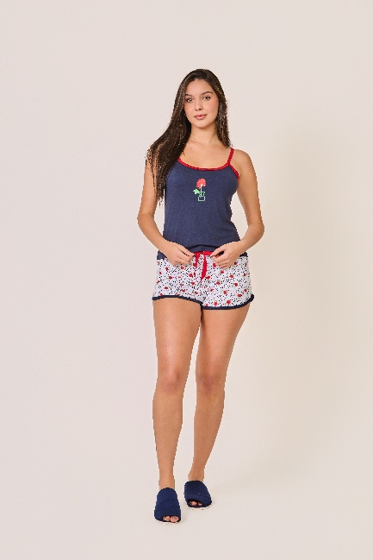
 | BLUSA

TAMANHO | CIRCUNF. BUSTO | COMPRIMENTO
P | 73 - 81 | 48 - 56
M | 80 - 88 | 51 - 59
G | 88 - 96 | 54 - 62
GG | 96 - 104 | 57 - 65
 | SHORT

TAMANHO | CIRCUNF.CINTURA | CIRCUNF.QUADRIL
P | 64 - 70 | 91 - 99
M | 66 - 72 | 97 - 105
G | 70 - 76 | 103 - 111
GG | 74 - 80 | 109 - 117

